招标清单
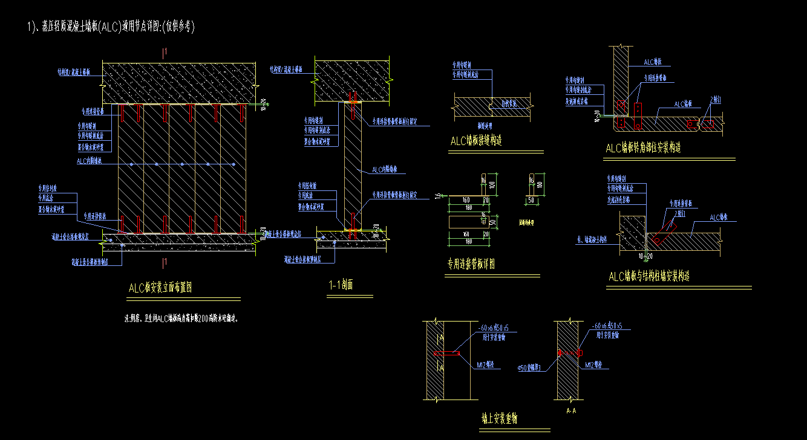
综合楼蒸压加气混凝土轻质隔墙/钢筋陶粒混凝土轻质隔墙招标清单(包工包料)（20250813版）
工程名称：南京现代表面处理科技产业中心项目一期B地块-轻质隔墙板制作、安装工程
序号 | 名称 | 项目特征描述 | 工程量计算规则 | 计量 单位 | 暂定工程量A | 人工费B （元） | 主材费C （元） | 辅材费D | 除主材、人工费、辅材费、税金以外的其他费用E （元） | 不含税 综合单价F=B+C+D+E （元） | 不含税 综合合价G=A*F （元） | 备注
1 | 100厚蒸压加气混凝土轻质隔墙制作、安装 | 按施工图纸、交楼标准、图纸会审、招标答疑、施工方案、现行相关规范、政府相关要求，包含且不限于以下内容： 1.ALC、AAC轻质隔墙安装所有需要的主材辅材材料均由乙方自行提供(ALC选用干密度等级为B06,强度等级A3.5)； 2.砌筑时板材底部与主体结构之间的座浆和板缝间挤浆均用专用砂浆（具体材料及技术性能及其它未注明的详见方案）； 3.ALC板与板之间企口处用填缝砂浆粘贴一道50mm网格布后再补一道100mm网格布；砼墙、结构梁底与板连接处粘贴一道100mm宽网格布后再补一道200mm钢丝网；阴角处粘贴一道100mm宽网格布后再补一道200mm网格布。(未尽事宜详见施工方案） 4.AAC半柔性缝内应采用专用粘结剂挤浆处理，缝两侧采用专用密封胶封闭；柔性缝缝宽宜为（10—20）mm，缝内采用岩棉塞实，缝两侧采用专用密封胶封闭；落地缝为AAC板底部与基础、楼板交接部位的缝，宜为（10—20）mm，采用专用防水砂将填缝；刚性缝内采用专用粘结剂浆处理，缝两侧采用专用嵌缝剂封闭(未尽事宜详见施工方案） 5.砌块切割采用专用切割机械完成，不得现场随便乱砍而成； 6.所有楼层层高＞6.5米搭设室内双排架及移动操作架（甲方另行搭设），楼层层高≤6.5米移动操作架由分包自理，产生的人工降效不另计价，已包含在此清单价款中 7.具体做法详见招标图纸及甲方施工方案。 | 1、按照实际安装面积计算 | m2 | 3082.02 |  |  |  |  | 0.00 | 0.00
2 | 120厚蒸压加气混凝土轻质隔墙制作、安装 |  | 1、按照实际安装面积计算 | m2 | 21.41 |  |  |  |  | 0.00 | 0.00
3 | 200厚蒸压加气混凝土轻质隔墙制作、安装 |  | 1、按照实际安装面积计算 | m2 | 8500.34 |  |  |  |  | 0.00 | 0.00
4 | 100厚钢筋陶粒混凝土轻质隔墙制作、安装 |  | 1、按照实际安装面积计算 | m2 | 5707.94 |  |  |  |  | 0.00 | 0.00
5 | 150厚钢筋陶粒混凝土轻质隔墙制作、安装 |  | 1、按照实际安装面积计算 | m2 | 2775.30 |  |  |  |  | 0.00 | 0.00
6 | 200厚钢筋陶粒混凝土轻质隔墙制作、安装 |  | 1、按照实际安装面积计算 | m2 | 177.85 |  |  |  |  | 0.00 | 0.00
7 | 不含税小计 |  |  | 元
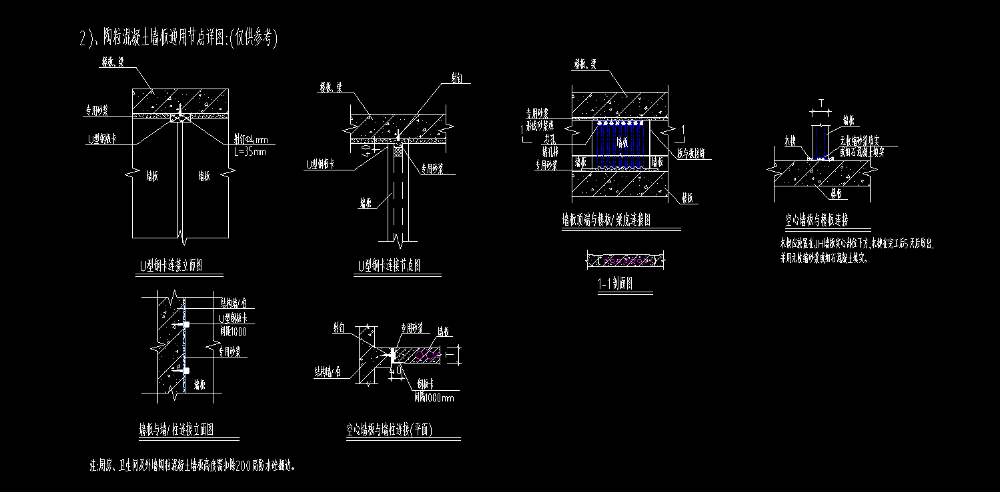
8 | 税金（含税3%） |  |  | 元
9 | 含税合计 |  |  | 元
备注： 1、以上价格为含税价，开具票面 %增值税专用发票（税率按国家政策执行，造价随之调整）。 2、本工程无甲供材，轻质隔墙板、轻质隔墙板安装所包含轻质隔墙板进场卸车（含叉车吊车铲车等机械费用）、现场转运、安装、校正、现场安全及文明施工维护、直至验收合格等，所有工序的人工、主材、辅材（专用勾缝剂及专业粘结剂、卡片、角钢、专用连接管板、专用密封胶、专用底涂、网格布、射钉、U型钢板卡、机械、工具等费用均包含在单价内。 3、以上综合单价包括完成合同范围内容所需的人工（含上下班误工、加班、赶工、抢工等）费、辅材费、工具费、所有材料的装卸费、管理费、安全费、标化文明施工费、一切措施费、利润、税金、工资及物价上涨等风险费；包人工、包所有辅材、包机械及工具、包质量、包安全、包文明施工、包主体结构验收通过等。 4、本招标清单工程量计算范围及招标清单编制依据：根据B地块2025年7月9日下发的综合楼审图通过版施工图纸进行编制。 5、其他费用D：包含机械费、措施费、管理费、利润等除主材费、辅材费、人工费及税金以外的其他所有费用。 6、凡本表所列的“承包内容”作为施工完成内容不尽完善，具体内容按图纸及甲方施工施工方案要求；其单价包含为完成该分项工程的所有工序工作，不限于所列内容。 7、本清单未注明的承包内容，详见合同相应条款。 8、承包范围的工作内容要求做到工完场清，所产生的施工废弃垃圾清理运至甲方指定垃圾堆放地点，并对楼层垃圾清理干净。 9、专业班组人员应派专人配合放线及资料编制。 10、报价单位需包含轻质隔墙图纸深化设计，深化设计需得到甲方认可，相关费用已包含在综合单价内，不单独计算费用。
 |  | 报价单位： |  |  |  |  | 报价日期：

